Sheet1
Index | Analog | Smiles | Num Rings | Num Rotatable Bonds | Num Lipinski HB Donor | Num Lipinski HB Acceptor | Mol Wt | LogP | Topological Polar SA | Synthetic Accessibility | Plasma Protein Binding 75%+ | Blood Brain Barrier | Human Intestinal Absorption | Caco-2 Permeability (logPapp) | BCRP Inhibitor | OCT2 inhibitor | Pgp Inhibitors | Block Bile Salt Export Pump | Inhibitors of Cytochrome P450 1A2 | Inhibitors of Cytochrome P450 2C19 | Inhibitors/Substrates of Cytochrome P450 2C9 | Inhibitors/Substrates of Cytochrome P450 3A4 | Activators of Cytochrome P450 3A4 | Inhibitors/Substrates of Cytochrome P450 2D6 | Substrates of Cytochrome P450 2C19 | Activators of Cytochrome P450 2A9 | Acute Oral Toxicity (Mouse, LD50 < 300mg/kg) | Acute Oral Toxicity (Mouse, LD50 < 50mg/kg) | Acute Oral Toxicity (Mouse, LD50 < 5mg/kg) | Acute Oral Toxicity (Rat, LD50 < 300mg/kg) | Acute Oral Toxicity (Rat, LD50 < 50mg/kg) | Acute Oral Toxicity (Rat, LD50 < 5mg/kg) | Activator Alzheimer's amyloid precursor | myocardial damage | Mutagenicity | Induce Phospholipidosis | Carcinogenic Potency (Salmonella Mutagenicity) | Carcinogenic Potency (Mouse) | Cytotoxicity in HEK293 cells - 32 hour | Cytotoxicity in HepG2 cells - 32 hour | Induce genotoxicity in human embryonic kidney cells | Activators of the human pregnane X receptor (PXR) signaling pathway | Differential cytotoxicity (isogenic chicken DT40 cell lines) | Drug Induced Liver Injury | Eye Corrosion | Eye Irritation | Fish Tox (high risk) | hERG Blockers | Mitochondrial Toxicity | Skin Sensitization
000 | 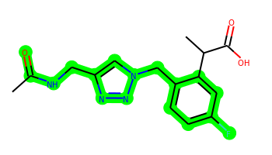 | CC(=O)NCc1cn(Cc2ccc(F)cc2C(C)C(=O)O)nn1 | 2 | 6 | 2 | 7 | 320.128 | 1.29 | 97.11 | 2.965 | Yes | No | Yes | -4.815 | No | No | No | No | No | No | No | No | No | No | No | No | No | No | No | No | No | No | No | No | No | No | No | No | No | No | No | Yes | No | Yes | No | No | No | No | No | No
001 | 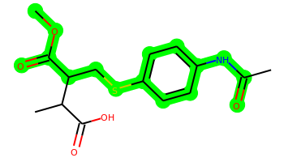 | COC(=O)C(CSc1ccc(NC(C)=O)cc1)C(C)C(=O)O | 1 | 7 | 2 | 6 | 325.098 | 2.247 | 92.7 | 3.019 | Yes | No | Yes | -4.828 | No | No | No | No | No | No | No | No | No | No | No | No | No | No | No | No | No | No | No | No | No | No | No | No | No | No | No | Yes | No | Yes | No | No | No | No | No | No
002 | 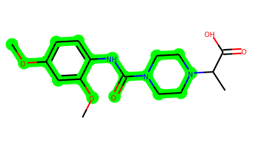 | COc1ccc(NC(=O)N2CCN(C(C)C(=O)O)CC2)c(OC)c1 | 2 | 5 | 2 | 8 | 337.164 | 1.326 | 91.34 | 2.405 | No | No | No | -4.932 | No | No | No | No | No | No | No | No | No | No | No | Yes | No | No | No | No | No | No | No | No | No | No | No | No | No | No | No | Yes | No | Yes | No | No | No | No | No | No
003 | 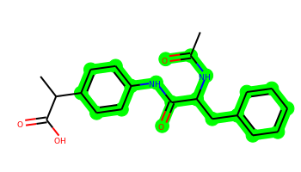 | CC(=O)NC(Cc1ccccc1)C(=O)Nc1ccc(C(C)C(=O)O)cc1 | 2 | 7 | 3 | 6 | 354.158 | 2.561 | 95.5 | 2.562 | Yes | No | Yes | -5.583 | No | No | No | Yes | No | No | No | No | No | No | No | No | No | No | No | No | No | No | No | No | No | No | No | No | No | No | No | Yes | No | Yes | No | No | Yes | No | No | No
004 | 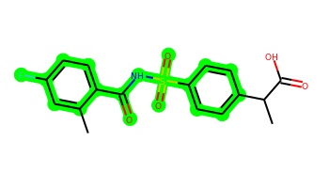 | Cc1cc(F)ccc1C(=O)NS(=O)(=O)c1ccc(C(C)C(=O)O)cc1 | 2 | 5 | 2 | 6 | 365.073 | 2.441 | 100.54 | 2.506 | Yes | No | Yes | -4.649 | No | No | No | Yes | No | No | No | No | No | No | No | No | No | No | No | No | No | No | No | No | No | No | No | No | No | No | No | Yes | No | Yes | No | No | No | No | No | No
005 | 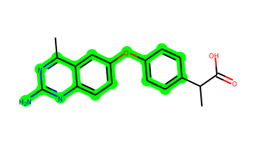 | Cc1nc(N)nc2ccc(Oc3ccc(C(C)C(=O)O)cc3)cc12 | 3 | 4 | 3 | 6 | 323.127 | 3.501 | 98.33 | 2.591 | Yes | No | Yes | -4.841 | No | No | No | Yes | No | No | No | No | No | No | No | No | No | No | No | No | No | No | No | Yes | No | No | No | No | No | No | Yes | Yes | Yes | Yes | No | No | Yes | No | No | No
006 | 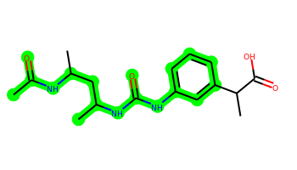 | CC(=O)NC(C)CC(C)NC(=O)Nc1cccc(C(C)C(=O)O)c1 | 1 | 7 | 4 | 7 | 335.185 | 2.299 | 107.53 | 3.164 | Yes | No | Yes | -5.635 | No | No | No | No | No | No | No | No | No | No | No | No | No | No | No | No | No | No | No | No | No | No | No | No | No | No | No | Yes | No | Yes | No | No | No | No | No | No
007 | 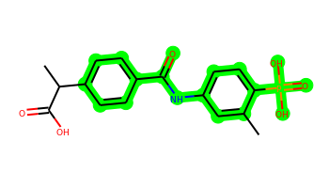 | Cc1cc(NC(=O)c2ccc(C(C)C(=O)O)cc2)ccc1P(=O)(O)O | 2 | 5 | 4 | 7 | 363.087 | 2.238 | 123.93 | 2.752 | Yes | No | No | -5.723 | No | No | No | Yes | No | No | No | No | No | No | No | No | No | No | No | No | No | No | No | No | No | No | No | No | No | No | No | Yes | No | Yes | No | No | No | No | No | No
008 | 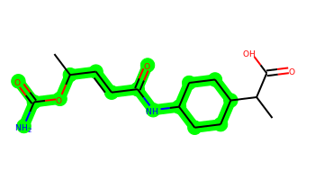 | CC(C=CC(=O)NC1CCC(C(C)C(=O)O)CC1)OC(N)=O | 1 | 6 | 4 | 7 | 312.169 | 1.422 | 118.72 | 3.529 | No | No | Yes | -5.685 | No | No | No | No | No | No | No | No | No | No | No | No | No | No | No | No | No | No | No | No | No | No | No | No | No | No | No | Yes | No | No | No | No | No | No | No | No
009 | 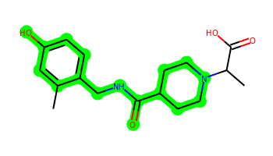 | Cc1cc(O)ccc1CNC(=O)C1CCN(C(C)C(=O)O)CC1 | 2 | 5 | 3 | 6 | 320.174 | 1.502 | 89.87 | 2.52 | Yes | No | Yes | -5.641 | No | No | No | No | No | No | No | No | No | No | No | Yes | No | No | No | No | No | No | No | No | No | No | No | No | No | No | No | Yes | No | Yes | No | No | No | No | No | No
010 | 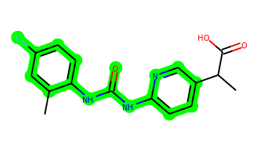 | Cc1cc(F)ccc1NC(=O)Nc1ccc(C(C)C(=O)O)cn1 | 2 | 4 | 3 | 6 | 317.118 | 3.361 | 91.32 | 2.585 | Yes | No | Yes | -5.555 | No | No | No | No | No | No | No | No | No | No | No | No | No | No | No | No | No | No | No | No | No | No | No | No | No | No | No | Yes | No | Yes | No | No | No | No | No | No
011 | 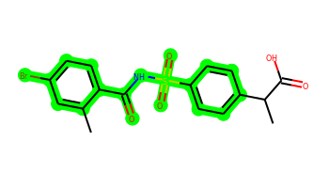 | Cc1cc(Br)ccc1C(=O)NS(=O)(=O)c1ccc(C(C)C(=O)O)cc1 | 2 | 5 | 2 | 6 | 424.993 | 3.064 | 100.54 | 2.546 | Yes | No | Yes | -4.655 | No | No | No | Yes | No | No | Yes | No | No | No | No | No | No | No | No | No | No | No | No | No | No | No | No | No | No | No | No | Yes | No | Yes | No | No | No | No | No | No
012 |  | Cc1cc(F)ccc1NC(=O)Nc1ccc(C(C)C(=O)O)nc1 | 2 | 4 | 3 | 6 | 317.118 | 3.361 | 91.32 | 2.586 | Yes | No | Yes | -5.496 | No | No | No | No | No | No | No | No | No | No | No | No | No | No | No | No | No | No | No | No | No | No | No | No | No | No | No | Yes | No | Yes | No | No | No | No | No | No
013 | 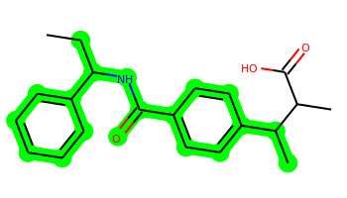 | CCC(NC(=O)c1ccc(C(C)C(C)C(=O)O)cc1)c1ccccc1 | 2 | 7 | 2 | 4 | 339.183 | 4.392 | 66.4 | 2.904 | Yes | No | Yes | -4.892 | No | No | No | Yes | No | Yes | Yes | No | No | No | Yes | No | No | No | No | No | No | No | No | No | No | No | No | No | No | No | No | Yes | Yes | Yes | No | No | Yes | No | No | No
014 | 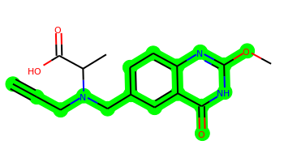 | C#CCN(Cc1ccc2nc(OC)[nH]c(=O)c2c1)C(C)C(=O)O | 2 | 6 | 2 | 7 | 315.122 | 0.84 | 95.52 | 3.391 | Yes | No | Yes | -5.054 | No | No | No | No | No | No | No | No | No | No | No | No | No | No | No | No | No | No | No | Yes | No | No | No | No | No | No | Yes | Yes | No | Yes | No | No | No | No | No | No
015 | 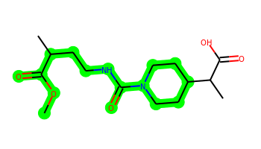 | COC(=O)C(C)CCNC(=O)N1CCC(C(C)C(=O)O)CC1 | 1 | 6 | 2 | 7 | 314.184 | 1.328 | 95.94 | 3.172 | No | No | Yes | -4.917 | No | No | No | No | No | No | No | No | No | No | No | No | No | No | No | No | No | No | No | No | No | No | No | No | No | No | No | Yes | No | No | No | No | No | No | No | No
016 | 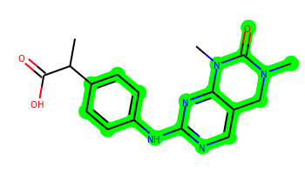 | CC(C(=O)O)c1ccc(Nc2ncc3c(n2)N(C)C(=O)N(C)C3)cc1 | 3 | 4 | 2 | 8 | 341.149 | 2.41 | 98.66 | 3.014 | Yes | No | Yes | -4.959 | No | No | No | No | No | No | No | No | No | No | No | No | No | No | No | No | No | No | No | No | No | No | No | No | No | No | No | Yes | No | Yes | No | No | No | No | No | No
017 | 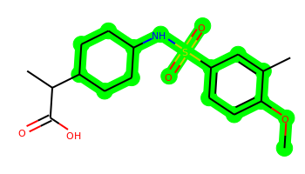 | COc1ccc(S(=O)(=O)NC2CCC(C(C)C(=O)O)CC2)cc1C | 2 | 6 | 2 | 6 | 355.145 | 2.561 | 92.7 | 2.689 | Yes | No | Yes | -4.688 | No | No | No | Yes | No | No | No | No | No | No | No | Yes | No | No | No | No | No | No | No | No | No | No | No | No | No | No | No | Yes | No | Yes | No | No | No | No | No | No
018 | 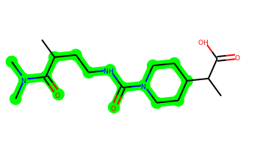 | CC(CCNC(=O)N1CCC(C(C)C(=O)O)CC1)C(=O)N(C)C | 1 | 6 | 2 | 7 | 327.216 | 1.243 | 89.95 | 3.296 | No | No | No | -5.048 | No | No | No | No | No | No | No | No | No | No | No | No | No | No | No | No | No | No | No | No | No | No | No | No | No | No | No | Yes | No | No | No | No | No | No | No | No
019 |  | CC(C=CC(=O)NC1COC(C(C)C(=O)O)OC1)OC(N)=O | 1 | 6 | 4 | 9 | 316.127 | -0.395 | 137.18 | 4.083 | No | No | No | -5.846 | No | No | No | No | No | No | No | No | No | No | No | No | No | Yes | No | No | No | No | No | No | No | No | No | No | No | No | No | Yes | No | No | No | No | No | No | No | No
020 | 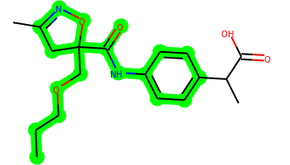 | CCCOCC1(C(=O)Nc2ccc(C(C)C(=O)O)cc2)CC(C)=NO1 | 2 | 8 | 2 | 7 | 348.169 | 2.775 | 97.22 | 3.541 | Yes | No | Yes | -4.813 | No | No | No | Yes | No | No | No | No | No | No | No | No | No | No | No | No | No | No | No | No | No | No | No | No | No | No | No | Yes | No | Yes | No | No | No | No | No | No
021 | 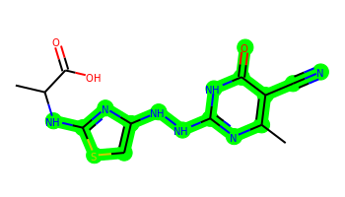 | Cc1nc(NNc2csc(NC(C)C(=O)O)n2)[nH]c(=O)c1C#N | 2 | 6 | 5 | 10 | 335.08 | 0.73 | 155.82 | 3.673 | No | No | No | -6.085 | No | No | No | No | No | No | No | No | No | No | No | No | No | No | No | No | No | No | No | No | No | No | No | No | No | No | No | Yes | No | Yes | No | No | No | No | No | No
022 | 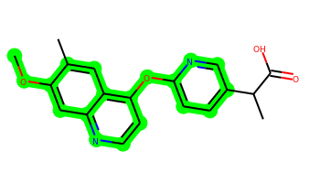 | COc1cc2nccc(Oc3ccc(C(C)C(=O)O)cn3)c2cc1C | 3 | 5 | 1 | 6 | 338.127 | 3.927 | 81.54 | 2.844 | Yes | No | Yes | -4.722 | No | No | No | Yes | No | Yes | No | Yes | No | No | No | Yes | No | No | No | No | No | No | No | Yes | No | No | No | No | No | No | No | Yes | Yes | Yes | No | No | Yes | No | No | No
023 | 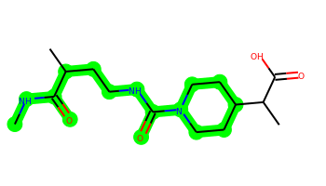 | CNC(=O)C(C)CCNC(=O)N1CCC(C(C)C(=O)O)CC1 | 1 | 6 | 3 | 7 | 313.2 | 0.901 | 98.74 | 3.241 | No | No | Yes | -5.697 | No | No | No | No | No | No | No | No | No | No | No | No | No | No | No | No | No | No | No | No | No | No | No | No | No | No | No | No | No | No | No | No | No | No | No | No
024 | 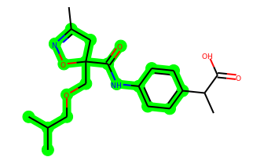 | CC1=NOC(COCC(C)C)(C(=O)Nc2ccc(C(C)C(=O)O)cc2)C1 | 2 | 8 | 2 | 7 | 362.184 | 3.021 | 97.22 | 3.586 | Yes | No | Yes | -4.863 | No | No | No | Yes | No | No | No | No | No | No | No | No | No | No | No | No | No | No | No | No | No | No | No | No | No | No | No | Yes | No | Yes | No | No | No | No | No | No
025 | 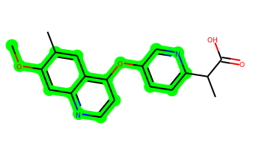 | COc1cc2nccc(Oc3ccc(C(C)C(=O)O)nc3)c2cc1C | 3 | 5 | 1 | 6 | 338.127 | 3.927 | 81.54 | 2.852 | Yes | No | Yes | -4.676 | No | No | No | Yes | No | Yes | No | Yes | No | No | No | Yes | No | No | No | No | No | No | No | Yes | No | No | No | No | No | No | Yes | Yes | Yes | Yes | No | No | Yes | No | No | No
026 | 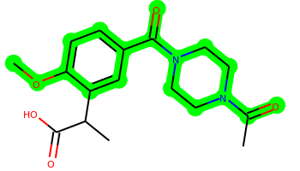 | COc1ccc(C(=O)N2CCN(C(C)=O)CC2)cc1C(C)C(=O)O | 2 | 4 | 1 | 7 | 334.153 | 1.188 | 87.15 | 2.553 | No | No | Yes | -4.907 | No | No | No | No | No | No | No | No | No | No | No | Yes | No | No | No | No | No | No | No | No | No | No | No | No | No | No | No | Yes | No | Yes | No | No | No | No | No | No
027 | 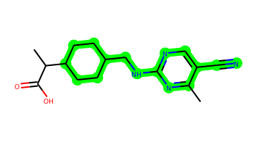 | Cc1nc(NCC2CCC(C(C)C(=O)O)CC2)ncc1C#N | 2 | 5 | 2 | 6 | 302.174 | 2.596 | 98.9 | 3.151 | No | Yes | Yes | -4.705 | No | No | No | No | No | No | No | No | No | No | No | No | No | No | No | No | No | No | No | No | No | No | No | No | No | No | No | Yes | No | Yes | No | No | Yes | No | No | No
028 | 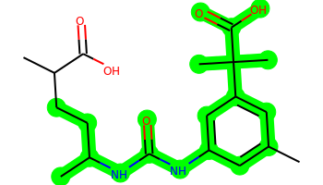 | Cc1cc(NC(=O)NC(C)CCC(C)C(=O)O)cc(C(C)(C)C(=O)O)c1 | 1 | 8 | 4 | 7 | 364.2 | 3.368 | 115.73 | 3.183 | Yes | No | No | -5.713 | No | No | No | No | No | No | No | No | No | No | No | No | No | No | No | No | No | No | No | No | No | No | No | No | No | No | No | Yes | No | No | No | No | No | No | No | No
029 | 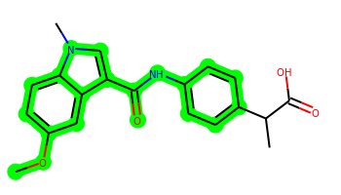 | COc1ccc2c(c1)c(C(=O)Nc1ccc(C(C)C(=O)O)cc1)cn2C | 3 | 5 | 2 | 6 | 352.142 | 3.627 | 80.56 | 2.506 | Yes | No | Yes | -4.855 | No | No | No | Yes | No | Yes | Yes | No | No | No | Yes | No | No | No | No | No | No | No | No | No | No | No | No | No | No | No | Yes | Yes | No | Yes | No | No | Yes | No | No | No
030 | 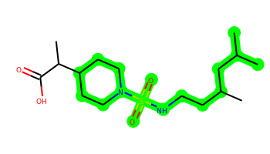 | CC(C)CC(C)CCNS(=O)(=O)N1CCC(C(C)C(=O)O)CC1 | 1 | 9 | 2 | 6 | 348.208 | 2.326 | 86.71 | 3.381 | Yes | No | Yes | -4.788 | No | No | No | Yes | No | No | No | No | No | No | No | No | No | No | No | No | No | No | No | No | No | No | No | No | No | No | No | Yes | No | No | No | No | Yes | No | No | No
031 | 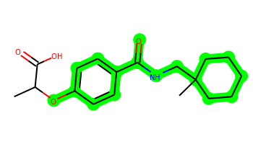 | CC(Oc1ccc(C(=O)NCC2(C)CCCCC2)cc1)C(=O)O | 2 | 6 | 2 | 5 | 319.178 | 3.239 | 75.63 | 2.588 | Yes | No | Yes | -4.9 | No | No | No | Yes | No | No | No | No | No | No | No | No | No | No | No | No | No | No | No | No | No | No | No | No | No | No | No | Yes | No | Yes | No | No | Yes | No | No | No
032 | 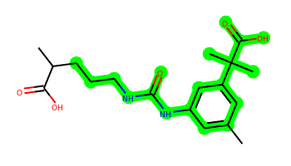 | Cc1cc(NC(=O)NCCCC(C)C(=O)O)cc(C(C)(C)C(=O)O)c1 | 1 | 8 | 4 | 7 | 350.184 | 2.98 | 115.73 | 2.823 | Yes | No | No | -5.766 | No | No | No | No | No | No | No | No | No | No | No | No | No | No | No | No | No | No | No | No | No | No | No | No | No | No | No | Yes | No | No | No | No | No | No | No | No
033 | 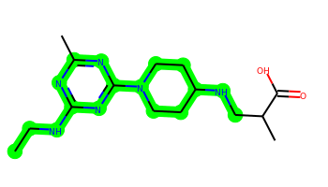 | CCNc1nc(C)nc(N2CCC(NCC(C)C(=O)O)CC2)n1 | 2 | 7 | 3 | 8 | 322.212 | 0.891 | 103.27 | 3.006 | No | No | Yes | -5.601 | No | No | No | No | No | No | No | No | No | No | No | No | No | No | No | No | No | No | No | No | No | No | No | No | No | No | No | Yes | No | Yes | No | No | No | No | No | No
034 | 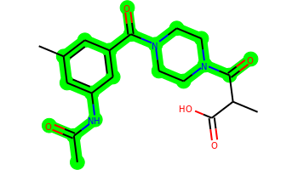 | CC(=O)Nc1cc(C)cc(C(=O)N2CCN(C(=O)C(C)C(=O)O)CC2)c1 | 2 | 4 | 2 | 8 | 361.164 | 0.959 | 107.02 | 2.636 | No | No | Yes | -5.126 | No | No | No | No | No | No | No | No | No | No | No | No | No | No | No | No | No | No | No | No | No | No | No | No | No | No | No | Yes | No | Yes | No | No | No | No | No | No
035 | 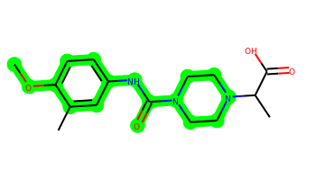 | COc1ccc(NC(=O)N2CCN(C(C)C(=O)O)CC2)cc1C | 2 | 4 | 2 | 7 | 321.169 | 1.626 | 82.11 | 2.389 | Yes | No | Yes | -4.902 | No | No | No | No | No | No | No | No | No | No | No | Yes | No | No | No | No | No | No | No | No | No | No | No | No | No | No | No | Yes | No | Yes | No | No | No | No | No | No
036 | 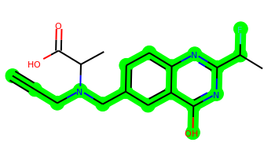 | C#CCN(Cc1ccc2nc(C(C)F)nc(O)c2c1)C(C)C(=O)O | 2 | 6 | 2 | 6 | 331.133 | 2.274 | 86.55 | 3.814 | Yes | No | Yes | -4.707 | No | No | No | No | No | No | No | No | No | No | No | No | No | No | No | No | No | No | No | No | No | No | No | No | No | No | Yes | Yes | No | Yes | No | No | No | No | No | No
037 | 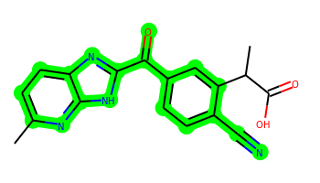 | Cc1ccc2nc(C(=O)c3ccc(C#N)c(C(C)C(=O)O)c3)[nH]c2n1 | 3 | 4 | 2 | 7 | 334.107 | 2.557 | 119.73 | 3.312 | Yes | No | Yes | -4.935 | No | No | No | Yes | No | No | No | No | No | No | No | No | No | No | No | No | No | No | No | Yes | No | No | No | No | No | No | Yes | Yes | No | Yes | No | No | No | No | No | No
038 | 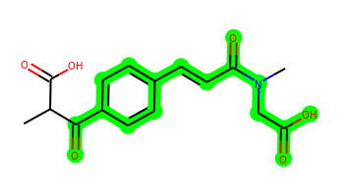 | CC(C(=O)O)C(=O)c1ccc(C=CC(=O)N(C)CC(=O)O)cc1 | 1 | 7 | 2 | 7 | 319.106 | 1.146 | 111.98 | 2.77 | Yes | No | No | -5.117 | No | No | No | No | No | No | No | No | No | No | No | No | No | No | No | No | No | No | No | No | No | No | No | No | No | No | No | Yes | No | Yes | No | No | No | No | No | No
039 | 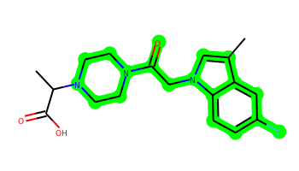 | Cc1cn(CC(=O)N2CCN(C(C)C(=O)O)CC2)c2ccc(F)cc12 | 3 | 4 | 1 | 6 | 347.165 | 1.706 | 65.78 | 2.703 | Yes | No | Yes | -4.792 | No | No | No | No | No | No | No | No | No | No | No | No | No | No | No | No | No | No | No | No | No | No | No | No | No | No | No | Yes | Yes | Yes | No | No | No | No | No | No
040 | 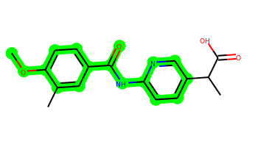 | COc1ccc(C(=O)Nc2ccc(C(C)C(=O)O)cn2)cc1C | 2 | 5 | 2 | 6 | 314.127 | 2.839 | 88.52 | 2.486 | Yes | No | Yes | -4.814 | No | No | No | No | No | Yes | No | No | No | No | No | Yes | No | No | No | No | No | No | No | No | No | No | No | No | No | No | Yes | Yes | No | Yes | No | No | No | No | No | No
041 | 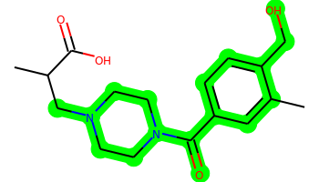 | Cc1cc(C(=O)N2CCN(CC(C)C(=O)O)CC2)ccc1CO | 2 | 5 | 2 | 6 | 320.174 | 0.966 | 81.08 | 2.561 | No | No | Yes | -4.986 | No | No | No | No | No | No | No | No | No | No | No | No | No | No | No | No | No | No | No | No | No | No | No | No | No | No | No | Yes | No | Yes | No | No | No | No | No | No
042 | 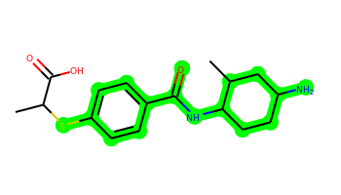 | CC(Sc1ccc(C(=O)NC2CCC(N)CC2C)cc1)C(=O)O | 2 | 5 | 4 | 5 | 336.151 | 2.498 | 92.42 | 3.354 | Yes | No | Yes | -5.556 | No | No | No | No | No | No | No | No | No | No | No | No | No | No | No | No | No | No | No | No | No | No | No | No | No | No | No | Yes | No | Yes | No | No | Yes | No | No | No
043 | 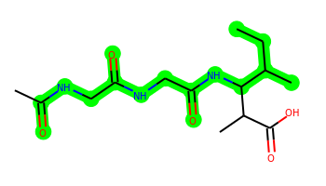 | CCC(C)C(NC(=O)CNC(=O)CNC(C)=O)C(C)C(=O)O | 0 | 9 | 4 | 8 | 315.179 | -0.51 | 124.6 | 3.374 | No | No | No | -5.838 | No | No | No | No | No | No | No | No | No | No | No | No | No | No | No | No | No | No | No | No | No | No | No | No | No | No | No | No | No | No | No | No | No | No | No | No
044 | 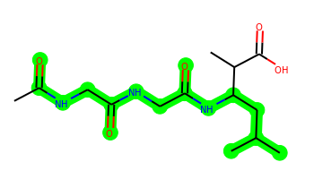 | CC(=O)NCC(=O)NCC(=O)NC(CC(C)C)C(C)C(=O)O | 0 | 9 | 4 | 8 | 315.179 | -0.51 | 124.6 | 3.08 | No | No | No | -5.836 | No | No | No | No | No | No | No | No | No | No | No | No | No | No | No | No | No | No | No | No | No | No | No | No | No | No | No | No | No | No | No | No | No | No | No | No
045 | 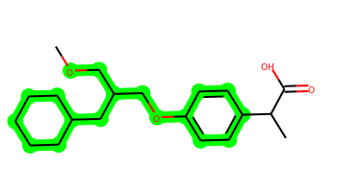 | COCC(COc1ccc(C(C)C(=O)O)cc1)CC1CCCCC1 | 2 | 9 | 1 | 4 | 334.214 | 4.487 | 55.76 | 3.027 | Yes | Yes | Yes | -4.637 | No | No | No | Yes | No | No | No | No | No | No | No | No | No | Yes | Yes | No | No | No | No | No | No | No | No | No | No | No | No | Yes | Yes | No | No | No | Yes | No | No | No
046 | 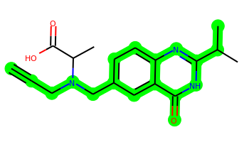 | C#CCN(Cc1ccc2nc(C(C)C)[nH]c(=O)c2c1)C(C)C(=O)O | 2 | 6 | 2 | 6 | 327.158 | 1.955 | 86.29 | 3.292 | Yes | No | Yes | -4.876 | No | No | No | No | No | No | No | No | No | No | No | No | No | No | No | No | No | No | No | No | No | No | No | No | No | No | No | Yes | No | Yes | No | No | No | No | No | No
047 | 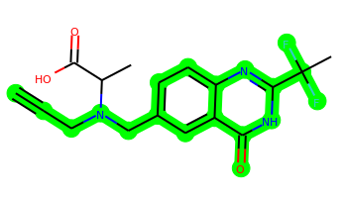 | C#CCN(Cc1ccc2nc(C(C)(F)F)[nH]c(=O)c2c1)C(C)C(=O)O | 2 | 6 | 2 | 6 | 349.124 | 1.943 | 86.29 | 3.563 | Yes | No | Yes | -4.647 | No | No | No | No | No | No | No | No | No | No | No | No | No | No | No | No | No | No | No | No | No | No | No | No | No | No | No | Yes | No | Yes | No | No | No | No | No | No
048 | 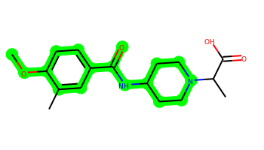 | COc1ccc(C(=O)NC2CCN(C(C)C(=O)O)CC2)cc1C | 2 | 5 | 2 | 6 | 320.174 | 1.671 | 78.87 | 2.367 | No | Yes | Yes | -4.912 | No | No | No | No | No | No | No | No | No | No | No | Yes | No | No | No | No | No | No | No | No | No | No | No | No | No | No | No | Yes | No | Yes | No | No | No | No | No | No
049 |  | C#CCN(Cc1ccc2nc(CC)[nH]c(=O)c2c1)C(C)C(=O)O | 2 | 6 | 2 | 6 | 313.143 | 1.394 | 86.29 | 3.269 | Yes | No | Yes | -4.941 | No | No | No | No | No | No | No | No | No | No | No | No | No | No | No | No | No | No | No | No | No | No | No | No | No | No | No | Yes | No | Yes | No | No | No | No | No | No
050 | 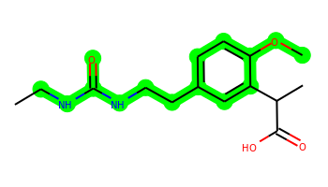 | CCNC(=O)NCCc1ccc(OC)c(C(C)C(=O)O)c1 | 1 | 7 | 3 | 6 | 294.158 | 1.745 | 87.66 | 2.582 | No | No | Yes | -5.541 | No | No | No | No | No | No | No | No | No | No | No | Yes | No | No | No | No | No | No | No | No | No | No | No | No | No | No | No | Yes | No | Yes | No | No | No | No | No | No
051 | 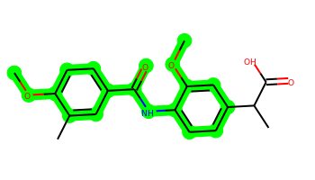 | COc1ccc(C(=O)Nc2ccc(C(C)C(=O)O)cc2OC)cc1C | 2 | 6 | 2 | 6 | 343.142 | 3.453 | 84.86 | 2.33 | Yes | No | Yes | -4.772 | No | No | No | Yes | No | Yes | No | No | No | No | No | Yes | No | No | No | No | No | No | No | No | No | No | No | No | No | No | Yes | Yes | No | Yes | No | No | No | No | No | No
052 | 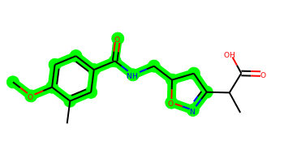 | COc1ccc(C(=O)NCC2CC(C(C)C(=O)O)=NO2)cc1C | 2 | 6 | 2 | 7 | 320.137 | 1.599 | 97.22 | 3.196 | No | No | Yes | -4.902 | No | No | No | No | No | No | No | No | No | No | No | Yes | No | No | No | No | No | No | No | No | No | No | No | No | No | No | No | Yes | No | Yes | No | No | No | No | No | No
053 |  | COc1ccc(C(=O)Nc2ccc(C(C)C(=O)O)cc2Cl)cc1C | 2 | 5 | 2 | 5 | 347.092 | 4.097 | 75.63 | 2.338 | Yes | No | Yes | -4.748 | No | No | No | Yes | No | Yes | Yes | No | No | No | No | Yes | No | No | No | No | No | No | No | No | No | No | No | No | No | No | No | Yes | No | Yes | No | No | Yes | No | Yes | No
054 |  | COc1ccc(C(=O)Nc2ccc(C(C)C(=O)O)nc2)cc1C | 2 | 5 | 2 | 6 | 314.127 | 2.839 | 88.52 | 2.489 | Yes | No | Yes | -4.839 | No | No | No | No | No | No | No | No | No | No | No | Yes | No | No | No | No | No | No | Yes | No | No | No | No | No | No | No | Yes | Yes | No | Yes | No | No | No | No | No | No
055 |  | COc1ccc(C(=O)Nc2ccc(C(C)C(=O)O)cc2C)cc1C | 2 | 5 | 2 | 5 | 327.147 | 3.752 | 75.63 | 2.3 | Yes | No | Yes | -4.789 | No | No | No | Yes | No | Yes | No | No | No | No | No | Yes | No | No | No | No | No | No | No | No | No | No | No | No | No | No | No | Yes | No | Yes | No | No | Yes | No | Yes | No
056 |  | Cc1cc(Cl)ccc1NC(=O)Nc1ccc(C(C)C(=O)O)cc1 | 2 | 4 | 3 | 5 | 332.093 | 4.481 | 78.43 | 2.268 | Yes | No | Yes | -5.471 | No | No | No | Yes | No | Yes | No | No | No | No | No | No | No | No | No | No | No | No | No | No | No | No | No | No | No | Yes | No | Yes | No | Yes | No | No | Yes | No | Yes | No
057 |  | Cc1cc(Br)ccc1NC(=O)Nc1ccc(C(C)C(=O)O)cc1 | 2 | 4 | 3 | 5 | 376.042 | 4.59 | 78.43 | 2.319 | Yes | No | Yes | -5.365 | No | No | No | Yes | No | Yes | Yes | No | No | No | Yes | No | No | No | No | No | No | No | No | No | No | No | No | No | No | No | No | Yes | No | Yes | No | No | Yes | No | Yes | No
058 |  | COc1ccc(C(=O)Nc2ccc(C(C)C(=O)O)c(C)c2)cc1C | 2 | 5 | 2 | 5 | 327.147 | 3.752 | 75.63 | 2.351 | Yes | No | Yes | -4.817 | No | No | No | Yes | No | Yes | No | No | No | No | No | Yes | No | No | No | No | No | No | No | No | No | No | No | No | No | No | No | Yes | No | Yes | No | No | Yes | No | Yes | No
059 |  | COc1ccc(C(=O)Nc2ccc(C(C)C(=O)O)c(Cl)c2)cc1C | 2 | 5 | 2 | 5 | 347.092 | 4.097 | 75.63 | 2.372 | Yes | No | Yes | -4.75 | No | No | No | Yes | No | Yes | No | No | No | No | No | Yes | No | No | No | No | No | No | No | No | No | No | No | No | No | No | No | Yes | No | Yes | No | No | Yes | No | Yes | No
060 |  | CCNC(=O)c1ccc(-c2cc(C(=O)O)nn2C(C)C(=O)O)cc1 | 2 | 6 | 3 | 8 | 331.117 | 1.644 | 121.52 | 2.743 | Yes | No | Yes | -5.77 | No | No | No | No | No | No | No | No | No | No | No | No | No | No | No | No | No | No | No | No | No | No | No | No | No | No | No | Yes | No | Yes | No | No | No | No | No | No
061 |  | CC(=O)N1CCN(CCn2c(C(C)C(=O)O)nc3cnccc32)CC1 | 3 | 5 | 1 | 8 | 345.18 | 0.783 | 91.56 | 2.953 | No | No | Yes | -4.957 | No | No | No | No | No | No | No | No | No | No | No | No | No | No | No | No | No | No | No | No | No | No | No | No | No | No | No | Yes | No | Yes | No | No | No | No | No | No
062 |  | Cc1cn(CC(=O)N2CCN(C(C)C(=O)O)CC2)c2cc(F)c(Cl)cc12 | 3 | 4 | 1 | 6 | 381.126 | 2.36 | 65.78 | 2.852 | Yes | No | Yes | -4.79 | No | No | No | Yes | No | No | No | No | No | No | No | No | No | No | No | No | No | No | No | No | No | No | No | No | No | No | No | Yes | Yes | Yes | No | No | No | No | No | No
063 |  | CC(C(=O)O)C(=O)c1ccc(C=CC(=O)N(C)CC(N)=O)cc1 | 1 | 7 | 3 | 7 | 318.122 | 0.547 | 117.77 | 2.817 | Yes | No | Yes | -5.17 | No | No | No | No | No | No | No | No | No | No | No | No | No | No | No | No | No | No | No | No | No | No | No | No | No | No | No | No | No | Yes | No | No | No | No | No | No
064 |  | Cc1cc(NC(=O)c2ccc(C(C)C(=O)O)cc2)ccc1C#N | 2 | 4 | 2 | 5 | 308.116 | 3.307 | 90.19 | 2.407 | Yes | No | Yes | -4.82 | No | No | No | Yes | No | No | No | No | No | No | No | No | No | No | No | No | No | No | Yes | No | No | No | No | No | No | No | No | Yes | Yes | Yes | No | No | No | No | Yes | No
065 |  | COc1ccc(C(=O)Nc2ccc(C(C)C(=O)O)cc2N)cc1C | 2 | 5 | 4 | 6 | 328.142 | 3.026 | 101.65 | 2.436 | Yes | No | Yes | -5.645 | No | No | No | Yes | No | No | No | No | No | No | No | Yes | No | No | No | No | No | No | No | No | No | No | No | No | No | No | Yes | Yes | No | Yes | No | No | No | No | No | No
066 |  | CNC(=O)c1ccccc1NC(=O)c1ccc(OC)c(C(C)C(=O)O)c1 | 2 | 6 | 3 | 7 | 356.137 | 2.495 | 104.73 | 2.468 | Yes | No | Yes | -5.661 | No | No | No | Yes | No | No | No | No | No | No | No | Yes | No | No | No | No | No | No | No | No | No | No | No | No | No | No | Yes | Yes | No | Yes | No | No | No | No | No | No
067 |  | COc1ccc(C(=O)Nc2ccc(C(C)C(=O)O)c(N)c2)cc1C | 2 | 5 | 4 | 6 | 328.142 | 3.026 | 101.65 | 2.502 | Yes | No | Yes | -5.626 | No | No | No | Yes | No | No | No | No | No | No | No | Yes | No | No | No | No | No | No | No | No | No | No | No | No | No | No | No | Yes | No | Yes | No | No | No | No | Yes | No
068 |  | Cc1nc2cnccc2n1CCN1CCN(C(=O)C(C)C(=O)O)CC1 | 3 | 5 | 1 | 8 | 345.18 | 0.605 | 91.56 | 2.936 | No | No | Yes | -5.12 | No | No | No | No | No | No | No | No | No | No | No | No | No | No | No | No | No | No | No | No | No | No | No | No | No | No | No | Yes | No | Yes | No | No | No | No | No | No
069 |  | COc1ccc(C(=O)N2CCN(CC(C)C(=O)O)CC2)cc1C | 2 | 5 | 1 | 6 | 320.174 | 1.482 | 70.08 | 2.401 | Yes | Yes | Yes | -4.825 | No | No | No | No | No | No | No | No | No | No | No | Yes | No | No | No | No | No | No | No | No | No | No | No | No | No | No | No | Yes | No | Yes | No | No | No | No | No | No
070 |  | CCN1CCN(C(=O)c2ccc(OC)c(C(C)C(=O)O)c2)CC1 | 2 | 5 | 1 | 6 | 320.174 | 1.661 | 70.08 | 2.526 | Yes | No | Yes | -4.802 | No | No | No | No | No | No | No | No | No | No | No | Yes | No | No | No | No | No | No | No | No | No | No | No | No | No | No | No | Yes | No | Yes | No | No | No | No | No | No
071 |  | Cc1cc(-c2cnn(CCN(C)C(C)C(=O)O)c2)nc2ccccc12 | 3 | 6 | 1 | 6 | 338.174 | 2.812 | 71.25 | 2.863 | Yes | Yes | Yes | -4.788 | No | No | No | Yes | No | No | No | No | No | No | No | No | No | No | No | No | No | No | No | No | No | No | No | No | No | No | No | Yes | Yes | Yes | No | No | No | No | No | No
072 |  | COc1ccc(C(=O)Nc2ccc(C(C)C(=O)O)c(OC)c2)cc1C | 2 | 6 | 2 | 6 | 343.142 | 3.453 | 84.86 | 2.383 | Yes | No | Yes | -4.807 | No | No | No | Yes | No | Yes | No | No | No | No | No | Yes | No | No | No | No | No | No | No | No | No | No | No | No | No | No | Yes | Yes | No | Yes | No | No | No | No | Yes | No
073 |  | COc1ccc(C(=O)Nc2ccc(C(C)C(=O)O)cc2[N+](=O)[O-])cc1C | 2 | 6 | 2 | 8 | 358.116 | 3.352 | 118.77 | 2.494 | Yes | No | Yes | -4.962 | No | No | No | Yes | No | No | No | No | No | No | No | Yes | No | No | No | No | No | No | No | No | Yes | No | No | No | No | No | No | Yes | Yes | Yes | No | No | Yes | No | Yes | No
074 |  | COc1ccc(C(=O)Nc2ccc(C(C)C(=O)O)c([N+](=O)[O-])c2)cc1C | 2 | 6 | 2 | 8 | 358.116 | 3.352 | 118.77 | 2.539 | Yes | No | Yes | -4.959 | No | No | No | Yes | No | No | No | No | No | No | No | Yes | No | No | No | No | No | No | No | No | Yes | No | No | No | No | No | No | Yes | Yes | Yes | No | No | Yes | No | Yes | No
075 |  | CC(C(=O)O)c1ccc(CCN2CCC(C(C)C)C(C)C2)cc1 | 2 | 6 | 1 | 3 | 317.235 | 4.031 | 40.54 | 3.206 | Yes | Yes | Yes | -4.622 | No | Yes | No | Yes | No | No | No | No | Yes | No | No | No | No | No | No | Yes | No | No | No | No | No | No | No | No | No | Yes | No | Yes | Yes | No | No | No | Yes | No | No | No
076 |  | CC(=O)Nc1cc(C(=O)N2CCN(C(C)=O)CC2)cc(C(C)C(=O)O)c1 | 2 | 4 | 2 | 8 | 361.164 | 1.137 | 107.02 | 2.64 | No | No | Yes | -5.085 | No | No | No | No | No | No | No | No | No | No | No | No | No | No | No | No | No | No | No | No | No | No | No | No | No | No | No | Yes | No | Yes | No | No | No | No | No | No
077 |  | CNC(=O)c1ccc(N=NN(CCCl)C(C)C(=O)O)cc1 | 1 | 7 | 2 | 7 | 312.099 | 2.059 | 94.36 | 3.318 | Yes | No | Yes | -4.717 | No | No | No | No | No | No | No | No | No | No | No | No | No | Yes | No | No | No | No | No | No | Yes | No | No | No | No | No | Yes | Yes | No | Yes | No | No | No | No | No | No
078 |  | CC(=O)NCC(=O)NCC(=O)NC(CC(N)=O)C(C)C(=O)O | 0 | 9 | 6 | 10 | 316.138 | -2.68 | 167.69 | 3.191 | No | No | No | -6.234 | No | No | No | No | No | No | No | No | No | No | No | No | No | Yes | No | No | No | No | No | No | No | No | No | No | No | No | No | No | No | No | No | No | No | No | No | No
079 |  | Cc1cc(Cl)ccc1CNC(=O)N1CCN(C(C)C(=O)O)CC1 | 2 | 4 | 2 | 6 | 339.135 | 1.949 | 72.88 | 2.512 | Yes | No | Yes | -4.704 | No | No | No | Yes | No | No | No | No | No | No | No | No | No | No | No | No | No | No | No | No | No | No | No | No | No | No | No | Yes | No | Yes | No | No | No | No | No | No
080 |  | CCC1CCN(CCc2ccc(C(C)C(=O)O)cc2)CC1C | 2 | 6 | 1 | 3 | 303.22 | 3.785 | 40.54 | 3.151 | Yes | Yes | Yes | -4.6 | No | Yes | No | Yes | No | No | No | No | No | Yes | No | No | No | No | No | Yes | No | No | No | No | No | No | No | No | No | Yes | No | Yes | Yes | No | No | No | Yes | No | No | No
081 |  | CC(C)CC(C)CCNC(=O)N1CCC(C(C)C(=O)O)CC1 | 1 | 7 | 2 | 5 | 312.241 | 3.201 | 69.64 | 3.171 | Yes | Yes | Yes | -4.726 | No | No | No | No | No | No | No | No | No | No | No | No | No | No | No | No | No | No | No | No | No | No | No | No | No | No | No | Yes | Yes | No | No | No | No | No | No | No
082 |  | Cc1ccc(C(=O)OCc2ccc(C(C)C(=O)O)cc2)c(C)c1 | 2 | 5 | 1 | 4 | 312.136 | 3.849 | 63.6 | 2.309 | Yes | Yes | Yes | -4.815 | No | No | No | Yes | No | Yes | No | No | No | No | Yes | No | No | No | No | No | No | No | No | No | No | No | No | No | No | No | No | Yes | No | Yes | No | No | Yes | No | No | No
083 |  | CNC(=O)Nc1cccc(-c2ccc(OC)c(C(C)C(=O)O)c2)c1 | 2 | 5 | 3 | 6 | 328.142 | 3.302 | 87.66 | 2.543 | Yes | No | Yes | -5.542 | No | No | No | Yes | No | Yes | No | No | No | No | No | Yes | No | No | No | No | No | No | No | No | No | No | No | No | No | No | No | Yes | No | Yes | No | No | No | No | No | No
084 |  | CCc1cc(OC)ccc1C#Cc1ccc(C(C)C(=O)O)cc1 | 2 | 4 | 1 | 3 | 308.141 | 3.846 | 46.53 | 2.663 | Yes | Yes | Yes | -4.631 | No | No | No | Yes | No | Yes | Yes | No | No | No | Yes | No | No | No | No | No | No | No | No | No | No | No | No | No | No | No | No | Yes | Yes | Yes | No | No | Yes | No | No | No
085 |  | CCCNC(=O)C(C#N)=Cc1ccc(OC)c(C(C)C(=O)O)c1 | 1 | 7 | 2 | 6 | 316.142 | 2.316 | 99.42 | 2.86 | Yes | No | Yes | -4.889 | No | No | No | No | No | No | No | No | No | No | No | Yes | No | No | No | No | No | No | No | No | No | No | No | No | No | No | No | Yes | No | Yes | No | No | No | No | No | No
086 |  | Cc1ccc2c(C(=O)Nc3ccc(C(C)C(=O)O)cc3)cn(C)c2c1 | 3 | 4 | 2 | 5 | 336.147 | 3.927 | 71.33 | 2.514 | Yes | No | Yes | -4.939 | No | No | No | Yes | No | Yes | Yes | No | No | No | No | No | No | No | No | No | No | No | No | No | No | No | No | No | No | Yes | Yes | Yes | Yes | Yes | No | No | Yes | No | No | No
087 |  | CCNC(=S)c1ccc(-c2cc(C(=O)O)nn2C(C)C(=O)O)cc1 | 2 | 6 | 3 | 7 | 347.094 | 2.179 | 104.45 | 3.059 | Yes | No | Yes | -5.664 | No | No | No | No | No | No | No | No | No | No | No | No | No | No | No | No | No | No | No | No | No | No | No | No | No | No | No | Yes | No | Yes | No | No | No | No | No | No
088 |  | CC(CCN1CCC(Nc2nc3ccccc3n2C)CC1)C(=O)O | 3 | 6 | 2 | 6 | 330.206 | 2.56 | 70.39 | 2.77 | Yes | Yes | Yes | -4.791 | No | No | No | Yes | No | No | No | No | No | No | No | No | No | No | No | No | No | No | No | No | No | No | No | No | No | No | Yes | Yes | Yes | Yes | No | No | No | No | No | No
089 |  | CNC1CCCN(C(=O)Cn2cc(C(C)C(=O)O)c3cc(C)ccc32)C1 | 3 | 5 | 2 | 6 | 357.205 | 2.348 | 74.57 | 3.185 | Yes | No | Yes | -5.012 | No | No | No | Yes | No | No | No | No | No | No | No | No | No | No | No | No | No | No | No | No | No | No | No | No | No | No | No | Yes | No | Yes | No | No | No | No | No | No
090 |  | CCCNC(=O)C=Cc1ccc(OC)c(C(C)C(=O)O)c1 | 1 | 7 | 2 | 5 | 291.147 | 2.423 | 75.63 | 2.679 | Yes | No | Yes | -4.686 | No | No | No | No | No | No | No | No | No | No | No | Yes | No | No | No | No | No | No | No | No | No | No | No | No | No | No | Yes | Yes | No | Yes | No | No | No | No | No | No
091 |  | Cc1cc2c(cc1Br)c(C(=O)Nc1ccc(C(C)C(=O)O)cc1)cn2C | 3 | 4 | 2 | 5 | 414.058 | 4.69 | 71.33 | 2.719 | Yes | No | Yes | -5.008 | No | No | No | Yes | No | Yes | Yes | No | No | No | No | No | No | No | No | No | No | No | No | No | No | No | No | No | No | Yes | Yes | Yes | Yes | Yes | No | No | Yes | No | No | No
092 |  | CC(C(=O)O)c1ccc(NC(=O)c2cn(C)c3ccc(C#N)cc23)cc1 | 3 | 4 | 2 | 6 | 347.127 | 3.49 | 95.12 | 2.666 | Yes | No | Yes | -4.923 | No | No | No | Yes | No | No | No | No | No | No | No | No | No | No | No | No | No | No | No | Yes | No | No | No | No | No | No | No | Yes | Yes | Yes | No | No | Yes | No | No | No
093 |  | Cc1cc2c(C(=O)Nc3ccc(C(C)C(=O)O)cc3)cn(C)c2cc1Br | 3 | 4 | 2 | 5 | 414.058 | 4.69 | 71.33 | 2.718 | Yes | No | Yes | -5.008 | No | No | No | Yes | No | Yes | Yes | No | No | No | No | No | No | No | No | No | No | No | No | No | No | No | No | No | No | Yes | Yes | Yes | Yes | Yes | No | No | Yes | No | No | No
094 |  | Cc1cc2c(C(=O)Nc3ccc(C(C)C(=O)O)cc3)cn(C)c2cc1C | 3 | 4 | 2 | 5 | 350.163 | 4.236 | 71.33 | 2.611 | Yes | No | Yes | -4.979 | No | No | No | Yes | No | Yes | Yes | No | No | No | Yes | No | No | No | No | No | No | No | No | No | No | No | No | No | No | Yes | No | Yes | Yes | Yes | No | No | Yes | No | Yes | No
095 |  | COc1ccc(C(=O)Nc2ccccc2C(=O)NC(C)C(=O)O)cc1C | 2 | 6 | 3 | 7 | 356.137 | 2.459 | 104.73 | 2.233 | Yes | No | Yes | -5.768 | No | No | No | Yes | No | No | No | No | No | No | No | Yes | No | No | No | No | No | No | No | No | No | No | No | No | No | No | No | Yes | No | Yes | No | No | No | No | No | No
096 |  | CC(=O)NCC(=O)NCC(=O)NC(CC(=O)O)C(C)C(=O)O | 0 | 9 | 5 | 10 | 317.122 | -2.081 | 161.9 | 3.126 | No | No | No | -6.134 | No | No | No | No | No | No | No | No | No | No | No | No | No | Yes | No | No | No | No | No | No | No | No | No | No | No | No | No | No | No | No | No | No | No | No | No | No
097 |  | CCNc1nc(C(C)C(=O)O)nc(N2CCC(NCC)CC2)n1 | 2 | 7 | 3 | 8 | 322.212 | 1.07 | 103.27 | 3.153 | No | No | Yes | -5.616 | No | No | No | No | No | No | No | No | No | No | No | No | No | No | No | No | No | No | No | No | No | No | No | No | No | No | No | Yes | No | Yes | No | No | No | No | No | No
098 |  | Cc1cc(Cl)ccc1OCC(=O)NCCN(C)C(C)C(=O)O | 1 | 8 | 2 | 6 | 328.119 | 1.548 | 78.87 | 2.541 | Yes | No | Yes | -4.631 | No | No | No | No | No | No | No | No | No | No | No | No | No | No | No | No | No | No | No | No | No | No | No | No | No | No | No | Yes | No | Yes | No | No | No | No | No | No
099 |  | CNC1CCN(C(=O)Cn2cc(C(C)C(=O)O)c3cc(C)ccc32)C1 | 3 | 5 | 2 | 6 | 343.19 | 1.958 | 74.57 | 3.19 | Yes | No | Yes | -4.979 | No | No | No | Yes | No | No | No | No | No | No | No | No | No | No | No | No | No | No | No | No | No | No | No | No | No | No | No | Yes | No | Yes | No | No | No | No | No | No
100 |  | COc1ccc(C=CC(=O)c2cccc(C(C)C(=O)O)c2)cc1C | 2 | 6 | 1 | 4 | 324.136 | 4.088 | 63.6 | 2.544 | Yes | Yes | Yes | -4.796 | No | No | No | Yes | No | Yes | Yes | No | No | No | Yes | Yes | No | No | No | No | No | No | No | No | No | No | No | No | No | No | No | Yes | No | Yes | No | No | Yes | No | No | No
101 |  | Cc1cn(CC(=O)N2CCN(C(C)C(=O)O)CC2)c2ccc(Cl)cc12 | 3 | 4 | 1 | 6 | 363.135 | 2.22 | 65.78 | 2.692 | Yes | No | Yes | -4.781 | No | No | No | Yes | No | No | No | No | No | No | No | No | No | No | No | No | No | No | No | No | No | No | No | No | No | No | No | Yes | Yes | Yes | No | No | No | No | No | No
102 |  | CCOC(=O)NCCc1ccc(OC)c(C(C)C(=O)O)c1 | 1 | 7 | 2 | 6 | 295.142 | 2.172 | 84.86 | 2.553 | No | No | Yes | -4.582 | No | No | No | No | No | No | No | No | No | No | No | No | No | No | No | No | No | No | No | No | No | No | No | No | No | No | No | Yes | No | No | No | No | No | No | No | No
103 |  | CCCc1cc(-c2ccc(OC(F)(F)C(C)C(=O)O)cc2)nc(C)n1 | 2 | 7 | 1 | 5 | 350.144 | 4.097 | 72.31 | 3.009 | Yes | No | Yes | -4.684 | No | No | No | Yes | No | Yes | No | No | No | No | Yes | No | No | No | No | No | No | No | No | No | No | No | No | No | No | No | No | Yes | Yes | Yes | No | No | Yes | No | No | No
104 |  | CCC(=O)N1CCN(c2cc(N3CCCC3)nc(C(C)C(=O)O)n2)CC1 | 3 | 5 | 1 | 8 | 361.211 | 1.323 | 89.87 | 2.936 | No | No | Yes | -4.978 | No | No | No | No | No | No | No | No | No | No | No | No | No | No | No | No | No | No | No | No | No | No | No | No | No | No | No | Yes | No | Yes | No | No | No | No | No | No
105 |  | Cc1c2ccccc2nc2cc(OCCCC(C)C(=O)O)ccc12 | 3 | 6 | 1 | 4 | 323.152 | 4.576 | 59.42 | 2.529 | Yes | Yes | Yes | -4.629 | No | No | No | Yes | Yes | Yes | No | No | No | No | Yes | No | No | No | No | No | No | No | Yes | No | No | No | No | No | No | Yes | Yes | Yes | Yes | Yes | No | No | Yes | No | No | No
106 |  | Cc1cn(CC(=O)N2CCN(C(C)C(=O)O)CC2)c2cc(Cl)c(Cl)cc12 | 3 | 4 | 1 | 6 | 397.096 | 2.874 | 65.78 | 2.821 | Yes | No | Yes | -4.877 | No | No | No | Yes | No | No | No | No | No | No | No | No | No | No | No | No | No | No | No | No | No | No | No | No | No | No | No | Yes | Yes | Yes | No | No | Yes | No | No | No
107 |  | CC(C(=O)O)c1csc(NN=Cc2cn(C)nc2-c2ccccc2)n1 | 3 | 6 | 2 | 7 | 355.11 | 3.178 | 92.4 | 3.064 | Yes | No | Yes | -5.016 | No | No | No | Yes | No | No | No | No | No | No | No | No | No | No | No | No | No | No | No | Yes | No | No | No | No | No | No | Yes | Yes | Yes | Yes | No | No | No | No | No | No
108 |  | CCN1CCN(C(=O)c2ccc(CO)c(C(C)C(=O)O)c2)CC1 | 2 | 5 | 2 | 6 | 320.174 | 1.145 | 81.08 | 2.69 | No | No | Yes | -4.958 | No | No | No | No | No | No | No | No | No | No | No | No | No | No | No | No | No | No | No | No | No | No | No | No | No | No | No | Yes | No | Yes | No | No | No | No | No | No
109 |  | CN=C1SC(=Cc2ccc(C(C)C(=O)O)cc2)C(=O)N1c1ccccc1 | 3 | 4 | 1 | 5 | 366.104 | 3.981 | 69.97 | 2.824 | Yes | Yes | Yes | -4.85 | No | No | No | Yes | No | Yes | Yes | No | No | No | No | No | No | No | No | No | No | No | No | No | No | No | No | No | No | No | Yes | Yes | No | Yes | No | No | Yes | No | No | No
110 |  | Cc1ccc2c(c1)c(C)cn2CC(=O)N1CCC(NC(C)C(=O)O)C1 | 3 | 5 | 2 | 6 | 343.19 | 1.922 | 74.57 | 3.109 | Yes | No | Yes | -5.135 | No | No | No | Yes | No | No | No | No | No | No | No | No | No | No | No | No | No | No | No | No | No | No | No | No | No | No | No | Yes | No | Yes | No | No | No | No | No | No
111 |  | Cc1cc(COc2ccc(C(C)C(=O)O)cc2Cl)ccc1C(F)(F)F | 2 | 5 | 1 | 3 | 372.074 | 5.434 | 46.53 | 2.647 | Yes | No | Yes | -4.663 | No | No | No | Yes | No | Yes | Yes | No | No | No | Yes | Yes | No | No | No | No | No | No | No | No | No | No | No | No | No | Yes | No | Yes | Yes | Yes | No | No | Yes | No | Yes | No
112 |  | Cc1nn(-c2ccc(OCC(C)C(=O)O)cc2)[n+](-c2ccccc2)n1 | 3 | 6 | 1 | 7 | 339.145 | 1.952 | 81.12 | 3.218 | Yes | No | Yes | -4.79 | No | No | No | Yes | No | Yes | No | No | No | No | Yes | No | No | No | No | No | No | No | No | No | No | No | No | No | No | No | No | Yes | No | Yes | No | No | No | No | No | No
113 |  | Cc1cc(Cl)ccc1C=CC(=O)c1ccc(C(C)C(=O)O)cc1 | 2 | 5 | 1 | 3 | 328.087 | 4.733 | 54.37 | 2.524 | Yes | Yes | Yes | -4.555 | No | No | No | Yes | No | Yes | Yes | No | No | No | Yes | Yes | No | No | No | No | No | No | No | No | No | No | No | No | No | Yes | Yes | Yes | Yes | Yes | No | No | Yes | No | Yes | No
114 |  | COc1cc(C)ccc1NC(=O)c1ccc(OC)c(C(C)C(=O)O)c1 | 2 | 6 | 2 | 6 | 343.142 | 3.453 | 84.86 | 2.43 | Yes | No | Yes | -4.826 | No | No | No | Yes | No | Yes | No | No | No | No | No | Yes | No | No | No | No | No | No | No | No | No | No | No | No | No | No | Yes | Yes | No | Yes | No | No | Yes | No | No | No
115 |  | Cc1cc(Br)ccc1OCCN1CCC(C(C)C(=O)O)CC1 | 2 | 6 | 1 | 4 | 369.094 | 3.569 | 49.77 | 2.638 | Yes | Yes | Yes | -4.731 | No | Yes | No | Yes | No | No | No | No | Yes | Yes | No | No | No | No | No | No | No | No | No | No | No | No | No | No | No | No | No | Yes | Yes | No | No | No | Yes | No | No | No
116 |  | Cc1ccc(C(F)(F)F)nc1OCc1ccc(OC(C)C(=O)O)cc1 | 2 | 6 | 1 | 5 | 355.103 | 3.84 | 68.65 | 2.701 | Yes | No | Yes | -4.695 | No | No | No | Yes | No | Yes | No | No | No | No | Yes | No | No | No | No | No | No | No | No | No | No | No | No | No | No | No | No | Yes | Yes | Yes | No | No | Yes | No | Yes | No
117 |  | COc1ccc(C(=O)Nc2ccc(C)cc2N)cc1C(C)C(=O)O | 2 | 5 | 4 | 6 | 328.142 | 3.026 | 101.65 | 2.522 | Yes | No | Yes | -5.57 | No | No | No | Yes | No | No | No | No | No | No | No | Yes | No | No | No | No | No | No | No | No | No | No | No | No | No | No | Yes | Yes | No | Yes | No | No | No | No | No | No
118 |  | COCCN1CCN(c2ccc(F)cc2C(C)C(=O)O)CC1 | 2 | 6 | 1 | 5 | 310.169 | 1.782 | 53.01 | 2.609 | Yes | No | Yes | -4.675 | No | No | No | No | No | No | No | No | No | No | No | No | No | No | No | No | No | No | No | No | No | No | No | No | No | No | No | Yes | No | Yes | No | No | No | No | No | No
119 |  | Cc1ccc(-c2cc3ccc(C(C)C(=O)O)cc3o2)c(NCCCN)c1 | 3 | 7 | 4 | 5 | 352.179 | 4.357 | 88.49 | 2.899 | Yes | No | Yes | -5.467 | No | No | No | Yes | No | Yes | No | No | No | No | Yes | No | No | No | No | No | No | No | Yes | Yes | No | No | No | No | No | Yes | Yes | Yes | Yes | Yes | No | No | Yes | No | No | No
120 |  | CCC(O)CN1CCC(n2c(C(C)C(=O)O)nc3ccccc32)CC1 | 3 | 6 | 2 | 6 | 345.205 | 2.632 | 78.59 | 3.155 | Yes | No | Yes | -4.775 | No | No | No | Yes | No | No | No | No | No | Yes | No | No | No | No | No | No | No | No | No | No | No | No | No | No | No | No | No | Yes | No | Yes | No | No | Yes | No | No | No
121 |  | Cc1ccc2c(c1)c(C)cn2CC(=O)N1CCCC(NC(C)C(=O)O)C1 | 3 | 5 | 2 | 6 | 357.205 | 2.312 | 74.57 | 3.107 | Yes | No | Yes | -5.147 | No | No | No | Yes | No | No | No | No | No | No | No | No | No | No | No | No | No | No | No | No | No | No | No | No | No | No | No | Yes | No | Yes | No | No | Yes | No | No | No
122 |  | COc1ccc(C(=O)Nc2ccc(C)c(N)c2)cc1C(C)C(=O)O | 2 | 5 | 4 | 6 | 328.142 | 3.026 | 101.65 | 2.526 | Yes | No | Yes | -5.551 | No | No | No | Yes | No | No | No | No | No | No | No | Yes | No | No | No | No | No | No | No | No | No | No | No | No | No | No | Yes | Yes | No | Yes | No | No | No | No | No | No
123 |  | COc1cc(NC(=O)c2ccc(OC)c(C(C)C(=O)O)c2)ccc1C | 2 | 6 | 2 | 6 | 343.142 | 3.453 | 84.86 | 2.435 | Yes | No | Yes | -4.832 | No | No | No | Yes | No | Yes | No | No | No | No | No | Yes | No | No | No | No | No | No | No | No | No | No | No | No | No | No | Yes | Yes | No | Yes | No | No | No | No | No | No
124 |  | CCC(O)CN1CCC(n2c(C(C)C(=O)O)nc3ccc(Cl)cc32)CC1 | 3 | 6 | 2 | 6 | 379.166 | 3.286 | 78.59 | 3.269 | Yes | No | Yes | -4.793 | No | No | No | Yes | No | No | No | No | No | No | No | No | No | No | No | No | No | No | No | No | No | No | No | No | No | No | No | Yes | Yes | Yes | No | No | Yes | No | No | No
125 |  | COCc1cn(Cc2cc(=O)oc3cc(C)cc(C(C)C(=O)O)c23)nn1 | 3 | 6 | 1 | 8 | 357.132 | 2.076 | 107.45 | 3.253 | Yes | No | Yes | -4.816 | No | No | No | Yes | No | No | No | No | No | No | No | No | No | No | No | No | No | No | No | No | No | No | No | No | No | No | No | Yes | No | Yes | No | No | No | No | No | No
126 |  | Cc1cc(F)ccc1N1CCN(CCSC(C)C(=O)O)CC1 | 2 | 6 | 1 | 4 | 326.146 | 2.462 | 43.78 | 2.654 | Yes | Yes | Yes | -4.741 | No | No | No | No | No | No | No | No | No | No | No | No | No | No | No | No | No | No | No | No | No | No | No | No | No | No | No | Yes | Yes | Yes | No | No | Yes | No | No | No
127 |  | COc1ccc(CCc2ccc(C(C)C(=O)O)cc2)cc1C | 2 | 6 | 1 | 3 | 298.157 | 3.977 | 46.53 | 2.288 | Yes | Yes | Yes | -4.632 | No | No | No | Yes | No | Yes | No | No | No | No | Yes | Yes | No | No | No | No | No | No | No | No | No | No | No | No | No | No | No | Yes | No | Yes | No | No | Yes | No | No | No
128 |  | COc1ccc(C=Cc2ccc(C(C)C(=O)O)cc2)cc1C | 2 | 5 | 1 | 3 | 296.141 | 4.362 | 46.53 | 2.429 | Yes | Yes | Yes | -4.646 | No | No | No | Yes | No | Yes | No | No | No | No | Yes | Yes | No | No | No | No | No | No | Yes | No | No | No | No | No | No | Yes | Yes | Yes | No | Yes | No | No | Yes | No | No | No
129 |  | CCn1cc(C)c(-c2ccc(NC(=O)N(C)C(C)C(=O)O)cc2)n1 | 2 | 5 | 2 | 7 | 330.169 | 2.815 | 87.46 | 2.829 | Yes | No | Yes | -4.989 | No | No | No | Yes | No | No | No | No | No | No | No | No | No | No | No | No | No | No | No | No | No | No | No | No | No | No | No | Yes | No | Yes | No | No | No | No | No | No
130 |  | CC(C(=O)O)c1cn(CC(=O)N2CCN(C)CC2)c2ccc(F)cc12 | 3 | 4 | 1 | 6 | 347.165 | 1.742 | 65.78 | 2.799 | Yes | No | Yes | -4.699 | No | No | No | No | No | No | No | No | No | No | No | No | No | No | No | No | No | No | No | No | No | No | No | No | No | No | No | Yes | Yes | Yes | No | No | No | No | No | No
131 |  | COc1ccc(C(=O)NCC2(C(C)C(=O)O)CCCCC2)cc1 | 2 | 6 | 2 | 5 | 319.178 | 3.096 | 75.63 | 2.764 | Yes | No | Yes | -4.831 | No | No | No | No | No | No | No | No | No | No | No | No | No | No | No | No | No | No | No | No | No | No | No | No | No | No | No | Yes | No | Yes | No | No | Yes | No | No | No
132 |  | Cc1cc(F)ccc1N1CCN(CCNC(C)C(=O)O)CC1 | 2 | 6 | 2 | 5 | 309.185 | 1.319 | 55.81 | 2.507 | No | Yes | Yes | -4.905 | No | No | No | No | No | No | No | No | No | No | No | No | No | No | No | No | No | No | No | No | No | No | No | No | No | No | No | Yes | No | Yes | No | No | No | No | No | No
133 |  | CC(C(=O)O)c1cn(CC(=O)N2CCN(C)CC2)c2ccc(Cl)cc12 | 3 | 4 | 1 | 6 | 363.135 | 2.257 | 65.78 | 2.787 | Yes | No | Yes | -4.716 | No | No | No | Yes | No | No | No | No | No | No | No | No | No | No | No | No | No | No | No | No | No | No | No | No | No | No | No | Yes | Yes | Yes | No | No | No | No | No | No
134 |  | CC(C(=O)O)c1cn(CC(=O)N2CCN(C)CC2)c2cc(F)c(Cl)cc12 | 3 | 4 | 1 | 6 | 381.126 | 2.396 | 65.78 | 2.945 | Yes | No | Yes | -4.731 | No | No | No | Yes | No | No | No | No | No | No | No | No | No | No | No | No | No | No | No | No | No | No | No | No | No | No | No | Yes | Yes | Yes | No | No | No | No | No | No
135 |  | Cc1cc(F)ccc1N1CCN(CCOC(C)C(=O)O)CC1 | 2 | 6 | 1 | 5 | 310.169 | 1.746 | 53.01 | 2.551 | No | Yes | Yes | -4.718 | No | No | No | No | No | No | No | No | No | No | No | No | No | No | No | No | No | No | No | No | No | No | No | No | No | No | No | Yes | No | Yes | No | No | No | No | No | No
136 |  | CC(=O)OCc1cn(Cc2ccc(F)cc2C(C)C(=O)O)nn1 | 2 | 6 | 1 | 7 | 321.112 | 1.717 | 94.31 | 2.985 | Yes | No | Yes | -4.787 | No | No | No | No | No | No | No | No | No | No | No | No | No | No | No | No | No | No | No | No | No | No | No | No | No | No | No | Yes | No | Yes | No | No | No | No | No | No
137 |  | CC(C(=O)O)c1cn(CC(=O)N2CCN(C)CC2)c2cc(Cl)c(Cl)cc12 | 3 | 4 | 1 | 6 | 397.096 | 2.91 | 65.78 | 2.915 | Yes | No | Yes | -4.739 | No | No | No | Yes | No | No | No | No | No | No | No | No | No | No | No | No | No | No | No | No | No | No | No | No | No | No | No | Yes | No | Yes | No | No | Yes | No | No | No
138 |  | COc1ccc(C(=O)NCC2CC(C)=NO2)cc1C(C)C(=O)O | 2 | 6 | 2 | 7 | 320.137 | 1.778 | 97.22 | 3.28 | Yes | No | Yes | -4.884 | No | No | No | No | No | No | No | No | No | No | No | Yes | No | No | No | No | No | No | No | No | No | No | No | No | No | No | No | Yes | No | Yes | No | No | No | No | No | No
139 |  | C#CCN(C)Cc1ccc2nc(C(C)C(C)C(=O)O)[nH]c(=O)c2c1 | 2 | 6 | 2 | 6 | 327.158 | 1.812 | 86.29 | 3.589 | Yes | No | Yes | -4.855 | No | No | No | No | No | No | No | No | No | No | No | No | No | No | No | No | No | No | No | No | No | No | No | No | No | No | No | Yes | No | Yes | No | No | No | No | No | No
140 |  | CC(C)CC(CCNS(=O)(=O)N1CCC(C)CC1)C(C)C(=O)O | 1 | 9 | 2 | 6 | 348.208 | 2.326 | 86.71 | 3.42 | Yes | No | Yes | -4.814 | No | No | No | No | No | No | No | No | No | No | No | No | No | No | No | No | No | No | No | No | No | No | No | No | No | No | No | Yes | No | No | No | No | No | No | No | No
141 |  | Cc1cc(Br)ccc1OCc1ccc(OC(C)C(=O)O)cc1 | 2 | 6 | 1 | 4 | 364.031 | 4.188 | 55.76 | 2.257 | Yes | Yes | Yes | -4.627 | No | No | No | Yes | No | Yes | No | No | No | No | Yes | No | No | No | No | No | No | No | No | No | No | No | No | No | No | No | No | Yes | No | Yes | No | No | Yes | No | Yes | No
142 |  | CNCCN1CCN(c2ccc(F)cc2C(C)C(=O)O)CC1 | 2 | 6 | 2 | 5 | 309.185 | 1.355 | 55.81 | 2.704 | No | Yes | Yes | -4.865 | No | No | No | No | No | No | No | No | No | No | No | No | No | No | No | Yes | No | No | No | No | No | No | No | No | No | No | No | Yes | No | Yes | No | No | No | No | No | No
143 |  | CC(=O)NC(CC(C)NC(=O)Nc1cccc(C)c1)C(C)C(=O)O | 1 | 7 | 4 | 7 | 335.185 | 2.121 | 107.53 | 3.226 | Yes | No | Yes | -5.6 | No | No | No | No | No | No | No | No | No | No | No | No | No | No | No | No | No | No | No | No | No | No | No | No | No | No | No | Yes | No | Yes | No | No | No | No | No | No
144 |  | Cc1csc(NN=Cc2cn(C(C)C(=O)O)nc2-c2ccccc2)n1 | 3 | 6 | 2 | 7 | 355.11 | 3.407 | 92.4 | 2.961 | Yes | No | Yes | -4.893 | No | No | No | Yes | No | No | No | No | No | No | No | No | No | No | No | No | No | No | No | Yes | No | No | No | No | No | No | No | Yes | Yes | Yes | No | No | Yes | No | No | No
145 |  | COc1cc(OC)c(C(C)C(=O)O)cc1NC(=O)Nc1cccc(C)c1 | 2 | 6 | 3 | 7 | 358.153 | 3.844 | 96.89 | 2.571 | Yes | No | Yes | -5.63 | No | No | No | Yes | No | Yes | No | Yes | No | No | No | Yes | No | No | No | No | No | No | No | No | No | No | No | No | No | No | No | Yes | Yes | Yes | No | No | No | No | Yes | No
146 |  | CC(C)CC(CCNC(=O)N1CCC(C)CC1)C(C)C(=O)O | 1 | 7 | 2 | 5 | 312.241 | 3.201 | 69.64 | 3.211 | Yes | Yes | Yes | -4.709 | No | No | No | No | No | No | No | No | No | No | No | No | No | No | No | No | No | No | No | No | No | No | No | No | No | No | No | Yes | No | No | No | No | No | No | No | No
147 |  | COc1ccc(C(=O)Nc2ccc(C)nc2)cc1C(C)C(=O)O | 2 | 5 | 2 | 6 | 314.127 | 2.839 | 88.52 | 2.526 | Yes | No | Yes | -4.891 | No | No | No | No | No | No | No | No | No | No | No | Yes | No | No | No | No | No | No | No | No | No | No | No | No | No | No | Yes | Yes | No | Yes | No | No | No | No | No | No
148 |  | CC1CCN(S(=O)(=O)NCCC(N=C(N)N)C(C)C(=O)O)CC1 | 1 | 8 | 6 | 9 | 349.178 | -0.694 | 151.11 | 3.749 | No | No | No | -6.093 | No | No | No | No | No | No | No | No | No | No | No | No | No | No | No | No | No | No | No | No | No | No | No | No | No | No | No | No | No | No | No | No | No | No | No | No
149 |  | CCCC(Oc1cnn(-c2ccc(C)nc2)c1)C(C)C(=O)O | 2 | 7 | 1 | 6 | 303.158 | 2.844 | 77.24 | 3.551 | Yes | Yes | Yes | -4.659 | No | No | No | No | No | No | No | No | No | No | No | No | No | No | No | No | No | No | No | No | No | No | No | No | No | No | Yes | Yes | No | Yes | No | No | No | No | No | No
150 |  | COCCCNC(=O)c1cc2ccccc2cc1OC(C)C(=O)O | 2 | 8 | 2 | 6 | 331.142 | 2.458 | 84.86 | 2.455 | Yes | No | Yes | -4.799 | No | No | No | Yes | No | Yes | No | No | No | No | No | No | No | No | No | No | No | No | No | No | No | No | No | No | No | No | No | Yes | No | Yes | No | No | No | No | No | No
151 |  | CCCN1CCN(c2cc(N3CCCC3)nc(C(C)C(=O)O)n2)CC1 | 3 | 6 | 1 | 7 | 347.232 | 1.797 | 72.8 | 2.888 | Yes | Yes | Yes | -4.78 | No | No | No | Yes | No | No | No | No | No | No | No | No | No | No | No | No | No | No | No | No | No | No | No | No | No | No | No | Yes | Yes | Yes | No | No | No | No | No | No
152 |  | C#CCN(C)Cc1ccc2nc(OC(C)C(=O)O)[nH]c(=O)c2c1 | 2 | 6 | 2 | 7 | 315.122 | 0.84 | 95.52 | 3.302 | No | No | Yes | -5.042 | No | No | No | No | No | No | No | No | No | No | No | No | No | No | No | No | No | No | No | No | No | No | No | No | No | No | Yes | Yes | No | Yes | No | No | No | No | No | No
153 |  | COc1ccc(C(=O)CSc2nnc(C)o2)cc1C(C)C(=O)O | 2 | 7 | 1 | 7 | 336.078 | 2.55 | 102.52 | 2.9 | Yes | No | Yes | -4.671 | No | No | No | No | No | No | No | No | No | No | No | Yes | No | No | No | No | No | No | No | No | No | No | No | No | No | No | No | Yes | No | Yes | No | No | No | No | No | No
154 |  | C#CCN(C)Cc1ccc2nc(C(F)(F)C(C)C(=O)O)[nH]c(=O)c2c1 | 2 | 6 | 2 | 6 | 349.124 | 1.801 | 86.29 | 3.53 | Yes | No | Yes | -4.62 | No | No | No | No | No | No | No | No | No | No | No | No | No | No | No | No | No | No | No | No | No | No | No | No | No | No | No | Yes | No | Yes | No | No | No | No | No | No
155 |  | CCc1nn(C(C)C(=O)O)c(=NC(=O)c2ccc(OC)cc2)s1 | 2 | 5 | 1 | 7 | 335.094 | 1.902 | 93.78 | 3.013 | Yes | No | Yes | -4.791 | No | No | No | No | No | No | No | No | No | No | No | No | No | No | No | No | No | No | No | No | No | No | No | No | No | No | No | Yes | No | Yes | No | No | No | No | No | No
156 |  | CNCC1CCN(C(=O)CN(CC2CC2)C(C)C(=O)O)CC1 | 2 | 8 | 2 | 6 | 311.221 | 0.63 | 72.88 | 2.955 | No | No | Yes | -4.838 | No | No | No | No | No | No | No | No | No | No | No | No | No | No | No | No | No | No | No | No | No | No | No | No | No | No | No | Yes | No | No | No | No | No | No | No | No
157 |  | COc1ccc(C(=O)Nc2ccc(C)cn2)cc1C(C)C(=O)O | 2 | 5 | 2 | 6 | 314.127 | 2.839 | 88.52 | 2.555 | Yes | No | Yes | -4.878 | No | No | No | No | No | No | No | No | No | No | No | Yes | No | No | No | No | No | No | No | No | No | No | No | No | No | No | Yes | Yes | No | Yes | No | No | No | No | No | No
158 |  | COc1ccc(C(=O)Nc2ccc(C)cc2[N+](=O)[O-])cc1C(C)C(=O)O | 2 | 6 | 2 | 8 | 358.116 | 3.352 | 118.77 | 2.578 | Yes | No | Yes | -4.932 | No | No | No | Yes | No | No | No | No | No | No | No | Yes | No | No | No | No | No | No | No | No | Yes | No | No | No | No | No | No | Yes | Yes | Yes | No | No | Yes | No | Yes | No
159 |  | CCCC(Oc1cnn(-c2ccc(C)cn2)c1)C(C)C(=O)O | 2 | 7 | 1 | 6 | 303.158 | 2.844 | 77.24 | 3.524 | Yes | Yes | Yes | -4.694 | No | No | No | No | No | No | No | No | No | No | No | No | No | No | No | No | No | No | No | No | No | No | No | No | No | No | Yes | Yes | No | Yes | No | No | No | No | No | No
160 |  | CNc1nc(NNc2nc(C(C)C(=O)O)c(C#N)c(=O)[nH]2)cs1 | 2 | 6 | 5 | 10 | 335.08 | 0.767 | 155.82 | 3.853 | No | No | No | -6.066 | No | No | No | No | No | No | No | No | No | No | No | No | No | No | No | No | No | No | No | No | No | No | No | No | No | No | No | No | No | Yes | No | No | No | No | No | No
161 |  | COc1ccc(C(=O)Nc2ccc(C)c([N+](=O)[O-])c2)cc1C(C)C(=O)O | 2 | 6 | 2 | 8 | 358.116 | 3.352 | 118.77 | 2.567 | Yes | No | Yes | -4.962 | No | No | No | Yes | No | No | No | No | No | No | No | Yes | No | No | No | No | No | No | No | No | Yes | No | No | No | No | No | No | Yes | Yes | Yes | No | No | Yes | No | Yes | No
162 |  | COc1ccc(C(=O)Nc2cc(OC)ccc2C(C)C(=O)O)cc1 | 2 | 6 | 2 | 6 | 329.126 | 3.144 | 84.86 | 2.317 | Yes | No | Yes | -4.811 | No | No | No | Yes | No | Yes | No | No | No | No | No | Yes | No | No | No | No | No | No | No | No | No | No | No | No | No | No | Yes | Yes | No | Yes | No | No | Yes | No | No | No
163 |  | Cc1ccc(S(=O)(=O)NC(=O)c2ccc(Br)cc2C(C)C(=O)O)cc1 | 2 | 5 | 2 | 6 | 424.993 | 3.064 | 100.54 | 2.653 | Yes | No | Yes | -4.646 | No | No | No | Yes | No | No | Yes | No | No | No | No | No | No | No | No | No | No | No | No | No | No | No | No | No | No | No | No | Yes | No | Yes | No | No | No | No | No | No
164 |  | CCCC(C)=NOCc1ccc(C(F)(F)C(C)C(=O)O)cc1 | 1 | 8 | 1 | 4 | 313.149 | 4.192 | 58.89 | 3.211 | Yes | Yes | Yes | -4.643 | No | No | No | Yes | No | Yes | No | No | No | No | No | No | No | No | No | No | No | No | No | No | No | No | No | No | No | No | No | Yes | Yes | Yes | No | No | Yes | No | No | No
165 |  | Cc1ccc(NC(=O)Nc2ccc(F)cc2C(C)C(=O)O)cn1 | 2 | 4 | 3 | 6 | 317.118 | 3.361 | 91.32 | 2.631 | Yes | No | Yes | -5.414 | No | No | No | No | No | No | No | No | No | No | No | No | No | No | No | No | No | No | No | No | No | No | No | No | No | No | No | Yes | No | Yes | No | No | No | No | No | No
166 |  | COc1ccc(C(=O)Nc2cccc(OC)c2C(C)C(=O)O)cc1 | 2 | 6 | 2 | 6 | 329.126 | 3.144 | 84.86 | 2.371 | Yes | No | Yes | -4.81 | No | No | No | Yes | No | Yes | No | No | No | No | No | Yes | No | No | No | No | No | No | No | No | No | No | No | No | No | No | Yes | Yes | No | Yes | No | No | Yes | No | No | No
167 |  | CC1CCN(CCOc2ccc(Br)cc2C(C)C(=O)O)CC1 | 2 | 6 | 1 | 4 | 369.094 | 3.748 | 49.77 | 2.66 | Yes | Yes | Yes | -4.651 | No | No | No | Yes | No | No | No | No | No | No | No | No | No | No | No | No | No | No | No | No | No | No | No | No | No | No | No | Yes | Yes | No | No | No | Yes | No | No | No
168 |  | CNCCN1CCN(c2ccc(Cl)cc2C(C)C(=O)O)CC1 | 2 | 6 | 2 | 5 | 325.156 | 1.869 | 55.81 | 2.698 | Yes | Yes | Yes | -4.758 | No | No | No | No | No | No | No | No | No | No | No | No | No | No | No | No | No | No | No | No | No | No | No | No | No | No | No | Yes | No | Yes | No | No | No | No | No | No
169 |  | CNc1ccc(NC(=O)c2cc([N+](=O)[O-])cn2C(C)C(=O)O)cc1 | 2 | 6 | 3 | 9 | 332.112 | 2.336 | 126.5 | 2.832 | Yes | No | Yes | -5.728 | No | No | No | No | No | No | No | No | No | No | No | No | No | No | No | No | No | No | No | No | Yes | No | No | No | No | No | No | Yes | No | Yes | No | No | No | No | Yes | No
170 |  | COc1ccc(COc2ccc(Br)cc2C(C)C(=O)O)cc1 | 2 | 6 | 1 | 4 | 364.031 | 4.225 | 55.76 | 2.375 | Yes | Yes | Yes | -4.611 | No | No | No | Yes | No | Yes | Yes | No | No | No | Yes | No | No | No | No | No | No | No | No | No | No | No | No | No | No | No | No | Yes | No | Yes | No | No | Yes | No | No | No
171 |  | COC(=O)C(CCNC(=O)N1CCC(C)CC1)C(C)C(=O)O | 1 | 6 | 2 | 7 | 314.184 | 1.328 | 95.94 | 3.186 | No | No | Yes | -4.986 | No | No | No | No | No | No | No | No | No | No | No | No | No | No | No | No | No | No | No | No | No | No | No | No | No | No | No | No | No | No | No | No | No | No | No | No
172 |  | COC(=O)C1(C(C)C(=O)O)CCN(CCn2nnc(C)n2)CC1 | 2 | 6 | 1 | 9 | 325.175 | -0.043 | 110.44 | 3.567 | No | No | No | -5.06 | No | No | No | No | No | No | No | No | No | No | No | No | No | No | No | No | No | No | No | No | No | No | No | No | No | No | No | Yes | No | Yes | No | No | No | No | No | No
173 |  | CCCCC(=O)NCc1ccc(OC)c(C(C)C(=O)O)c1 | 1 | 8 | 2 | 5 | 293.163 | 2.69 | 75.63 | 2.464 | Yes | No | Yes | -4.603 | No | No | No | No | No | No | No | No | No | No | No | No | No | No | No | No | No | No | No | No | No | No | No | No | No | No | No | Yes | No | No | No | No | No | No | No | No
174 |  | CCCCNC(=O)c1ccc(C(C)C(=O)O)c(NC(=O)C2CC2)c1 | 2 | 8 | 3 | 6 | 332.174 | 2.753 | 95.5 | 2.522 | Yes | No | Yes | -5.53 | No | No | No | No | No | No | No | No | No | No | No | No | No | No | No | No | No | No | No | No | No | No | No | No | No | No | No | Yes | No | Yes | No | No | Yes | No | No | No
175 |  | CNC(=O)C(CCNC(=O)N1CCC(C)CC1)C(C)C(=O)O | 1 | 6 | 3 | 7 | 313.2 | 0.901 | 98.74 | 3.232 | No | No | Yes | -5.732 | No | No | No | No | No | No | No | No | No | No | No | No | No | No | No | No | No | No | No | No | No | No | No | No | No | No | No | No | No | No | No | No | No | No | No | No
176 |  | CC1CCN(C(=O)NCCC(N=C(N)N)C(C)C(=O)O)CC1 | 1 | 6 | 6 | 8 | 313.211 | 0.181 | 134.04 | 3.551 | No | No | No | -5.984 | No | No | No | No | No | No | No | No | No | No | No | No | No | No | No | No | No | No | No | No | No | No | No | No | No | No | No | No | No | No | No | No | No | No | No | No
177 |  | CCC=CCNC(=O)c1cc(C(C)C(=O)O)ccc1OCCF | 1 | 9 | 2 | 5 | 323.153 | 2.919 | 75.63 | 3.03 | Yes | No | Yes | -4.627 | No | No | No | Yes | No | Yes | No | No | No | No | No | No | No | No | No | No | No | No | No | No | No | No | No | No | No | No | No | Yes | No | Yes | No | No | No | No | No | No
178 |  | Cc1ccc(NC(=O)Nc2ccc(F)cc2C(C)C(=O)O)nc1 | 2 | 4 | 3 | 6 | 317.118 | 3.361 | 91.32 | 2.661 | Yes | No | Yes | -5.479 | No | No | No | No | No | No | No | No | No | No | No | No | No | No | No | No | No | No | Yes | No | No | No | No | No | No | No | No | Yes | No | Yes | No | No | No | No | No | No
179 |  | CCCN(C1CCN(C(=O)c2ccc(C)cc2)C1)C(C)C(=O)O | 2 | 6 | 1 | 5 | 318.194 | 2.395 | 60.85 | 2.899 | Yes | Yes | Yes | -4.774 | No | No | No | No | No | No | No | No | No | No | No | No | No | No | No | No | No | No | No | No | No | No | No | No | No | No | No | Yes | No | Yes | No | No | Yes | No | No | No
180 |  | COc1ccc(C=CC(=O)c2cccc(C)c2)cc1C(C)C(=O)O | 2 | 6 | 1 | 4 | 324.136 | 4.088 | 63.6 | 2.616 | Yes | Yes | Yes | -4.833 | No | No | No | Yes | No | Yes | Yes | No | No | No | Yes | Yes | No | No | No | No | No | No | No | No | No | No | No | No | No | No | No | Yes | No | Yes | No | No | Yes | No | No | No
181 |  | CCCCNC(=O)CN1C(=O)C(C(C)C(=O)O)SC1c1ccncc1 | 2 | 8 | 2 | 7 | 365.141 | 1.661 | 99.6 | 3.719 | Yes | No | Yes | -5.028 | No | No | No | No | No | No | No | No | No | No | No | No | No | No | No | No | No | No | No | No | No | No | No | No | No | No | No | Yes | No | Yes | No | No | No | No | No | No
182 |  | CCCC(Oc1ccc(-n2cc(C)c(C)n2)cc1)C(C)C(=O)O | 2 | 7 | 1 | 5 | 316.179 | 3.757 | 64.35 | 3.239 | Yes | Yes | Yes | -4.651 | No | No | No | Yes | No | No | No | No | No | No | No | No | No | No | No | No | No | No | No | No | No | No | No | No | No | No | No | Yes | Yes | Yes | No | No | Yes | No | No | No
183 |  | CCCOC(=O)C=Cc1ccc(OC)c(C(C)C(=O)O)c1 | 1 | 7 | 1 | 5 | 292.131 | 2.85 | 72.83 | 2.71 | Yes | No | Yes | -4.651 | No | No | No | No | No | No | No | No | No | No | No | Yes | No | No | No | No | No | No | No | No | No | No | No | No | No | No | Yes | Yes | No | Yes | No | No | Yes | No | No | No
184 |  | COc1ccc(COC(=O)C2(C(C)C(=O)O)CCNCC2)cc1 | 2 | 6 | 2 | 6 | 321.158 | 1.829 | 84.86 | 3.017 | Yes | No | Yes | -4.929 | No | No | No | No | No | No | No | No | No | No | No | No | No | No | No | No | No | No | No | No | No | No | No | No | No | No | No | Yes | No | No | No | No | No | No | No | No
185 |  | CC1CCN(C(=O)NCCC(C(=O)N(C)C)C(C)C(=O)O)CC1 | 1 | 6 | 2 | 7 | 327.216 | 1.243 | 89.95 | 3.267 | No | No | Yes | -5.057 | No | No | No | No | No | No | No | No | No | No | No | No | No | No | No | No | No | No | No | No | No | No | No | No | No | No | No | Yes | No | No | No | No | No | No | No | No
186 |  | COc1ccc(C(=O)Nc2ccc(C)cc2Cl)cc1C(C)C(=O)O | 2 | 5 | 2 | 5 | 347.092 | 4.097 | 75.63 | 2.447 | Yes | No | Yes | -4.781 | No | No | No | Yes | No | Yes | No | No | No | No | No | Yes | No | No | No | No | No | No | No | No | No | No | No | No | No | No | No | Yes | No | Yes | No | No | Yes | No | Yes | No
187 |  | Cc1ccc(S(=O)(=O)NC(=O)c2ccc(F)cc2C(C)C(=O)O)cc1 | 2 | 5 | 2 | 6 | 365.073 | 2.441 | 100.54 | 2.613 | Yes | No | Yes | -4.626 | No | No | No | Yes | No | No | No | No | No | No | No | No | No | No | No | No | No | No | No | No | No | No | No | No | No | No | No | Yes | No | Yes | No | No | No | No | No | No
188 |  | COc1ccc(C(=O)Nc2ccc(C)cc2C)cc1C(C)C(=O)O | 2 | 5 | 2 | 5 | 327.147 | 3.752 | 75.63 | 2.385 | Yes | No | Yes | -4.837 | No | No | No | Yes | No | Yes | No | No | No | No | No | Yes | No | No | No | No | No | No | No | No | No | No | No | No | No | No | No | Yes | Yes | Yes | No | No | Yes | No | No | No
189 |  | Cc1ccc(NS(=O)(=O)c2ccc([N+](=O)[O-])c(C(C)C(=O)O)c2)cc1 | 2 | 6 | 2 | 8 | 364.073 | 2.892 | 126.61 | 2.62 | Yes | No | Yes | -4.662 | No | No | No | Yes | No | No | No | No | No | No | No | No | No | No | No | No | No | No | No | No | Yes | No | No | No | No | No | No | Yes | No | Yes | No | No | No | No | Yes | No
190 |  | Cc1ccc(C(=O)Nc2ccc(C#N)c(C(C)C(=O)O)c2)cc1 | 2 | 4 | 2 | 5 | 308.116 | 3.307 | 90.19 | 2.492 | Yes | No | Yes | -4.867 | No | No | No | Yes | No | No | No | No | No | No | No | No | No | No | No | No | No | No | Yes | No | No | No | No | No | No | No | No | Yes | No | Yes | No | No | No | No | Yes | No
191 |  | COc1ccc(C(=O)Nc2ccc(C)c(Cl)c2)cc1C(C)C(=O)O | 2 | 5 | 2 | 5 | 347.092 | 4.097 | 75.63 | 2.419 | Yes | No | Yes | -4.787 | No | No | No | Yes | No | Yes | No | No | No | No | No | Yes | No | No | No | No | No | No | No | No | No | No | No | No | No | No | No | Yes | No | Yes | No | No | Yes | No | Yes | No
192 |  | COc1ccc(C(=O)Nc2ccc(C)c(C)c2)cc1C(C)C(=O)O | 2 | 5 | 2 | 5 | 327.147 | 3.752 | 75.63 | 2.386 | Yes | No | Yes | -4.845 | No | No | No | Yes | No | Yes | No | No | No | No | No | Yes | No | No | No | No | No | No | No | No | No | No | No | No | No | No | No | Yes | No | Yes | No | No | Yes | No | Yes | No
193 |  | CCCC(C)NC(=O)Nc1cc(C(C)C(=O)O)cc(C(C)(C)C(=O)O)c1 | 1 | 8 | 4 | 7 | 364.2 | 3.547 | 115.73 | 3.196 | Yes | No | No | -5.672 | No | No | No | No | No | No | No | No | No | No | No | No | No | No | No | No | No | No | No | No | No | No | No | No | No | No | No | Yes | No | No | No | No | No | No | No | No
194 |  | CCCCNC(=O)CN1C(=O)C(C(C)C(=O)O)SC1C1CCCCC1 | 2 | 8 | 2 | 6 | 370.193 | 2.474 | 86.71 | 3.772 | Yes | No | No | -4.985 | No | No | No | Yes | No | No | No | No | No | No | No | No | No | Yes | No | No | No | No | No | No | No | No | No | No | No | No | No | Yes | No | No | No | No | Yes | No | No | No
195 |  | CSCCN1CCN(c2ccc(F)cc2C(C)C(=O)O)CC1 | 2 | 6 | 1 | 4 | 326.146 | 2.499 | 43.78 | 2.755 | Yes | Yes | Yes | -4.682 | No | No | No | No | No | No | No | No | No | No | No | No | No | No | No | No | No | No | No | No | No | No | No | No | No | No | No | Yes | Yes | Yes | No | No | Yes | No | No | No
196 |  | CCCCN1CCC(c2ccc(F)cc2C(C)C(=O)O)CC1 | 2 | 6 | 1 | 3 | 307.195 | 3.993 | 40.54 | 2.676 | Yes | Yes | Yes | -4.678 | No | No | No | No | No | No | No | No | No | No | No | No | No | No | No | No | No | No | No | No | No | No | No | No | No | Yes | No | Yes | Yes | No | No | No | Yes | No | No | No
197 |  | COc1ccc(NC(=O)C2CN(S(C)(=O)=O)CC2C(C)C(=O)O)cc1 | 2 | 6 | 2 | 8 | 370.12 | 0.862 | 113.01 | 3.356 | No | No | Yes | -4.695 | No | No | No | No | No | No | No | No | No | No | No | No | No | No | No | No | No | No | No | No | No | No | No | No | No | No | No | Yes | No | Yes | No | No | No | No | No | No

